3歳児 市町別
 | （１） ３歳児歯科保健データ

 | ■3歳児 市町別 むし歯の状況（R1年度3歳児歯科健康診査結果）

 |  | 対象児数 | 受診児数 | 受診率 | むし歯の ない人の数 | むし歯の ない人の割合 | むし歯 総数 | 一人平均 むし歯数
1 | 大津市 | 2,763 | 2456 | 88.9% | 2180 | 88.8% | 903 | 0.368
2 | 彦根市 | 930 | 895 | 96.2% | 789 | 88.2% | 321 | 0.359
3 | 長浜市 | 940 | 891 | 94.8% | 748 | 84.0% | 496 | 0.557
4 | 近江八幡市 | 673 | 654 | 97.2% | 607 | 92.8% | 144 | 0.220
5 | 草津市 | 1,257 | 1212 | 96.4% | 1072 | 88.4% | 410 | 0.338
6 | 守山市 | 778 | 759 | 97.6% | 685 | 90.3% | 206 | 0.271
7 | 栗東市 | 678 | 664 | 97.9% | 590 | 88.9% | 206 | 0.310
8 | 甲賀市 | 695 | 654 | 94.1% | 552 | 84.4% | 231 | 0.353
9 | 野洲市 | 464 | 449 | 96.8% | 398 | 88.6% | 175 | 0.390
10 | 湖南市 | 531 | 527 | 99.2% | 439 | 83.3% | 219 | 0.416
11 | 高島市 | 247 | 243 | 98.4% | 214 | 88.1% | 93 | 0.383
12 | 東近江市 | 987 | 886 | 89.8% | 781 | 88.1% | 314 | 0.354
13 | 米原市 | 306 | 295 | 96.4% | 242 | 82.0% | 234 | 0.793
14 | 日野町 | 160 | 158 | 98.8% | 144 | 91.1% | 53 | 0.335
15 | 竜王町 | 93 | 89 | 95.7% | 71 | 79.8% | 48 | 0.539
16 | 愛荘町 | 217 | 214 | 98.6% | 183 | 85.5% | 101 | 0.472
17 | 豊郷町 | 50 | 47 | 94.0% | 38 | 80.9% | 63 | 1.340
18 | 甲良町 | 52 | 46 | 88.5% | 38 | 82.6% | 29 | 0.630
19 | 多賀町 | 70 | 66 | 94.3% | 62 | 93.9% | 25 | 0.379
20 | 滋賀県 | 11891 | 11205 | 94.2% | 9833 | 87.8% | 4271 | 0.381
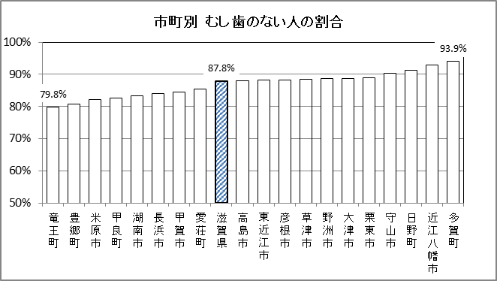

市町別 むし歯のない人の割合

0 %

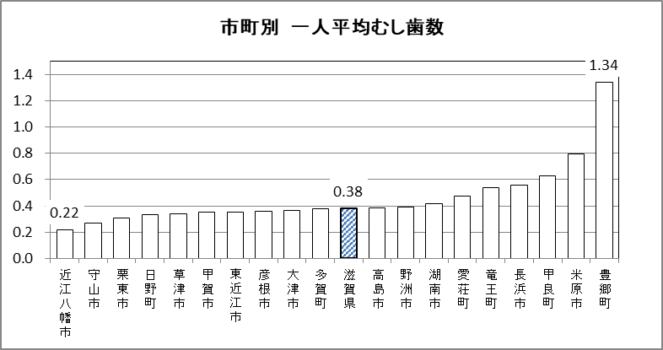

（本）

3歳児 圏域別
 | ■3歳児 二次保健医療圏域別 むし歯の状況（R1年度3歳児歯科健康診査結果）

 | 二次保健医療圏域 | 対象児数 | 受診児数 | 受診率 | むし歯の ない人の数 | むし歯の ない人の割合 | むし歯総数 | 一人平均 むし歯数 | むし歯のある人の割合
 | 大津 | 2,763 | 2,456 | 88.9% | 2180 | 88.8% | 903 | 0.37 | 11.2%
 | 湖南 | 3,177 | 3,084 | 97.1% | 2745 | 89.0% | 997 | 0.32 | 11.0%
 | 甲賀 | 1,226 | 1,181 | 96.3% | 991 | 83.9% | 450 | 0.38 | 16.1%
 | 東近江 | 1,913 | 1,787 | 93.4% | 1603 | 89.7% | 559 | 0.31 | 10.3%
 | 湖東 | 1,319 | 1,268 | 96.1% | 1110 | 87.5% | 539 | 0.43 | 12.5%
 | 湖北 | 1,246 | 1,186 | 95.2% | 990 | 83.5% | 730 | 0.62 | 16.5%
 | 湖西 | 247 | 243 | 98.4% | 214 | 88.1% | 93 | 0.38 | 11.9%
 | 滋賀県 | 11,891 | 11,205 | 94.2% | 9833 | 87.8% | 4,271 | 0.38 | 12.2%
二次保健医療圏域別 むし歯のない人の割合
（%）

0%

二次保健医療圏域別一人平均むし歯数
（本）

 |  | 対象児数 | 受診児数 | 受診率 | う蝕のない児の数 | う蝕のない児の割合 | う歯総数 | 一人平均 う歯数
1 | 大津市 | 2,763 | 2456 | 88.9% | 2180 | 88.8% | 903 | 0.368
2 | 彦根市 | 930 | 895 | 96.2% | 789 | 88.2% | 321 | 0.359
3 | 長浜市 | 940 | 891 | 94.8% | 748 | 84.0% | 496 | 0.557
4 | 近江八幡市 | 673 | 654 | 97.2% | 607 | 92.8% | 144 | 0.220
5 | 草津市 | 1,257 | 1212 | 96.4% | 1072 | 88.4% | 410 | 0.338
6 | 守山市 | 778 | 759 | 97.6% | 685 | 90.3% | 206 | 0.271
7 | 栗東市 | 678 | 664 | 97.9% | 590 | 88.9% | 206 | 0.310
8 | 甲賀市 | 695 | 654 | 94.1% | 552 | 84.4% | 231 | 0.353
9 | 野洲市 | 464 | 449 | 96.8% | 398 | 88.6% | 175 | 0.390
10 | 湖南市 | 531 | 527 | 99.2% | 439 | 83.3% | 219 | 0.416
11 | 高島市 | 247 | 243 | 98.4% | 214 | 88.1% | 93 | 0.383
12 | 東近江市 | 987 | 886 | 89.8% | 781 | 88.1% | 314 | 0.354
13 | 米原市 | 306 | 295 | 96.4% | 242 | 82.0% | 234 | 0.793
14 | 日野町 | 160 | 158 | 98.8% | 144 | 91.1% | 53 | 0.335
15 | 竜王町 | 93 | 89 | 95.7% | 71 | 79.8% | 48 | 0.539
16 | 愛荘町 | 217 | 214 | 98.6% | 183 | 85.5% | 101 | 0.472
17 | 豊郷町 | 50 | 47 | 94.0% | 38 | 80.9% | 63 | 1.340
18 | 甲良町 | 52 | 46 | 88.5% | 38 | 82.6% | 29 | 0.630
19 | 多賀町 | 70 | 66 | 94.3% | 62 | 93.9% | 25 | 0.379
20 | 滋賀県 | 11,891 | 11205 | 94.2% | 9833 | 87.8% | 4271 | 0.381

 | 二次保健医療圏域 | 対象児数 | 受診児数 | 受診率 | むし歯のない人の数 | むし歯のない人の割合 | むし歯総数 | 一人平均 むし歯数 | むし歯のある人の割合
6 | 湖北 | 1,246 | 1,186 | 95.2% | 990 | 83.5% | 730 | 0.62 | 16.5%
3 | 甲賀 | 1,226 | 1,181 | 96.3% | 991 | 83.9% | 450 | 0.38 | 16.1%
5 | 湖東 | 1,319 | 1,268 | 96.1% | 1,110 | 87.5% | 539 | 0.43 | 12.5%
8 | 滋賀県 | 11,891 | 11,205 | 94.2% | 9,833 | 87.8% | 4271 | 0.38 | 12.2%
7 | 湖西 | 247 | 243 | 98.4% | 214 | 88.1% | 93 | 0.38 | 11.9%
1 | 大津 | 2,763 | 2,456 | 88.9% | 2,180 | 88.8% | 903 | 0.37 | 11.2%
2 | 湖南 | 3,177 | 3,084 | 97.1% | 2,745 | 89.0% | 997 | 0.32 | 11.0%
4 | 東近江 | 1,913 | 1,787 | 93.4% | 1,603 | 89.7% | 559 | 0.31 | 10.3%

 | 二次保健医療圏域 | 対象児数 | 受診児数 | 受診率 | むし歯のない人の数 | むし歯のない人の割合 | むし歯総数 | 一人平均 むし歯数 | むし歯のある人の割合
4 | 東近江 | 1,913 | 1,787 | 93.4% | 1603 | 89.7% | 559 | 0.31 | 10.3%
2 | 湖南 | 3,177 | 3,084 | 97.1% | 2745 | 89.0% | 997 | 0.32 | 11.0%
1 | 大津 | 2,763 | 2,456 | 88.9% | 2180 | 88.8% | 903 | 0.37 | 11.2%
3 | 甲賀 | 1,226 | 1,181 | 96.3% | 991 | 83.9% | 450 | 0.38 | 16.1%
8 | 滋賀県 | 11,891 | 11,205 | 94.2% | 9833 | 87.8% | 4271 | 0.38 | 12.2%
7 | 湖西 | 247 | 243 | 98.4% | 214 | 88.1% | 93 | 0.38 | 11.9%
5 | 湖東 | 1,319 | 1,268 | 96.1% | 1110 | 87.5% | 539 | 0.43 | 12.5%
6 | 湖北 | 1,246 | 1,186 | 95.2% | 990 | 83.5% | 730 | 0.62 | 16.5%

3歳児年次推移
■二次保健医療圏域別 歯科健康診査結果 |  |  |  | ■滋賀県および全国の３歳児歯科健康診査結果年次推移
圏域 | 受診率 | むし歯のある人の割合 | 一人平均 むし歯数 | 年度 | むし歯のある人の割合 |  | 一人平均むし歯数
大津 | 88.9% | 11.2% | 0.37 |  | 滋賀県 | 全国平均 | 滋賀県 | 全国平均
湖南 | 97.1% | 11.0% | 0.32 | S59 | 64.5 | 58.9 | 3.32 | 3.10
甲賀 | 96.3% | 16.1% | 0.38 | 60 | 61.2 | 56.2 | 3.09 | 2.90
東近江 | 93.4% | 10.3% | 0.31 | 61 | 61.8 | 56.9 | 3.07 | 2.93
湖東 | 96.1% | 12.5% | 0.43 | 62 | 61.1 | 55.1 | 2.99 | 2.93
湖北 | 95.2% | 16.5% | 0.62 | 63 | 62.4 | 56.1 | 3.17 | 2.91
湖西 | 98.4% | 11.9% | 0.38 | H 1 | 63.4 | 55.8 | 3.32 | 2.90
滋賀県 | 94.2% | 12.2% | 0.38 | 2 | 61.7 | 54.3 | 3.32 | 2.82
 |  |  |  | 3 | 61.4 | 53.3 | 3.29 | 2.73
 |  |  |  | 4 | 60.5 | 52.2 | 3.09 | 2.60
むし歯のある人の割合
 |  |  |  | 5 | 56.3 | 51.1 | 2.90 | 2.42
 |  |  |  | 6 | 56.8 | 48.2 | 2.85 | 2.36
 |  |  |  | 7 | 52.4 | 45.8 | 2.62 | 2.16
 |  |  |  | 8 | 48.9 | 43.4 | 2.35 | 1.99
 |  |  |  | 9 | 44.9 | 41.2 | 2.07 | 1.88
 |  |  |  | 10 | 43.2 | 40.5 | 2.04 | 1.83
 |  |  |  | 11 | 38.9 | 37.9 | 1.81 | 1.67
 |  |  |  | 12 | 37.6 | 35.2 | 1.64 | 1.51
 |  |  |  | 13 | 34.9 | 33.7 | 1.49 | 1.45
 |  |  |  | 14 | 34.1 | 32.3 | 1.47 | 1.40
 |  |  |  | 15 | 35.2 | 31.4 | 1.46 | 1.32
 |  |  |  | 16 | 32.1 | 29.8 | 1.33 | 1.24
 |  |  |  | 17 | 30.3 | 28.0 | 1.22 | 1.14
 |  |  |  | 18 | 29.0 | 26.6 | 1.13 | 1.06
 |  |  |  | 19 | 26.3 | 25.9 | 1.04 | 1.00
 |  |  |  | 20 | 25.2 | 24.6 | 0.98 | 0.94
 |  |  |  | 21 | 23.7 | 23.0 | 0.88 | 0.87
 |  |  |  | 22 | 22.7 | 21.5 | 0.83 | 0.80
 |  |  |  | 23 | 19.7 | 20.4 | 0.69 | 0.74
 |  |  |  | 24 | 19.9 | 19.1 | 0.72 | 0.68
 |  |  |  | 25 | 18.5 | 17.9 | 0.65 | 0.63
 |  |  |  | 26 | 17.8 | 17.7 | 0.63 | 0.62
 |  |  |  | 27 | 19.5 | 17.0 | 0.67 | 0.58
 |  |  |  | 28 | 17.4 | 15.8 | 0.60 | 0.54
 |  |  |  | 29 | 14.4 | 14.4 | 0.49 | 0.49
一人平均むし歯数（本）
 |  |  |  | 30 | 13.3 | 13.3 | 0.44 | 0.44
 |  |  |  | R1 | 12.2 | 11.9 | 0.38 | 0.40
一人平均むし歯数の年次推移
（本）

むし歯のある人の割合の年次推移
（%）

う蝕り患型年次推移
■3歳児 う蝕罹患型別有病者率の推移

・Ｂ型、Ｃ2型（う蝕ハイリスク群）は、4.1%

 |  | A型 | B型 | C型(C2) | その他 | う蝕有病者率
 | S62 | 32.4 | 23.5 | 5.2 | 0.0 | 61.1
 | 63 | 34.0 | 23.2 | 5.4 | 0.0 | 62.6
 | H1 | 32.7 | 24.6 | 5.5 | 0.6 | 63.4
 | 2 | 32.0 | 24.1 | 5.6 | 0.0 | 61.7
 | 3 | 32.3 | 23.4 | 5.7 | 0.0 | 61.4
 | 4 | 32.0 | 23.1 | 5.4 | 0.0 | 60.5
 | 5 | 30.8 | 20.6 | 4.9 | 0.0 | 56.3
 | 6 | 30.0 | 20.9 | 5.9 | 0.0 | 56.8
 | 7 | 28.7 | 19.6 | 4.2 | 0.0 | 52.4
 | 8 | 27.6 | 17.1 | 4.2 | 0.0 | 48.9
 | 9 | 25.2 | 15.5 | 4.1 | 0.0 | 44.8
 | 10 | 24.7 | 15.0 | 3.1 | 0.4 | 43.2
 | 11 | 22.1 | 12.5 | 3.1 | 1.0 | 38.8
 | 12 | 21.7 | 12.5 | 2.8 | 0.7 | 37.6
 | 13 | 20.6 | 11.2 | 2.5 | 0.7 | 34.9
 | 14 | 20.2 | 11.0 | 2.1 | 0.7 | 34.1
 | 15 | 21.1 | 11.2 | 2.3 | 0.5 | 35.2
 | 16 | 19.6 | 10.3 | 1.8 | 0.4 | 32.1
 | 17 | 18.1 | 9.3 | 2.8 | 0.1 | 30.3
 | 18 | 18.0 | 8.9 | 2.0 | 0.0 | 29.0
 | 19 | 16.8 | 8.0 | 1.5 | 0.1 | 26.3
 | 20 | 16.2 | 7.5 | 1.3 | 0.3 | 25.2
 | 21 | 14.9 | 7.0 | 0.8 | 0.9 | 23.6
 | 22 | 15.0 | 6.4 | 1.0 | 0.3 | 22.7
 | 23 | 13.0 | 5.6 | 0.8 | 0.2 | 19.7
 | 24 | 13.0 | 5.9 | 0.8 | 0.2 | 19.9
 | 25 | 12.4 | 5.1 | 0.8 | 0.2 | 18.5
 | 26 | 11.9 | 5.0 | 0.7 | 0.2 | 17.8
 | 27 | 13.4 | 5.0 | 0.7 | 0.4 | 19.5
 | 28 | 12.1 | 4.6 | 0.6 | 0.1 | 17.4
 | 29 | 10.1 | 3.8 | 0.5 | 0.1 | 14.4
 | 30 | 9.2 | 3.4 | 0.5 | 0.2 | 13.3
 | R1 | 10.4 | 3.5 | 0.5 | 0.1 | 12.2
3歳児う蝕罹患型別有病者率の推移
%

